checkDT-BT(1)
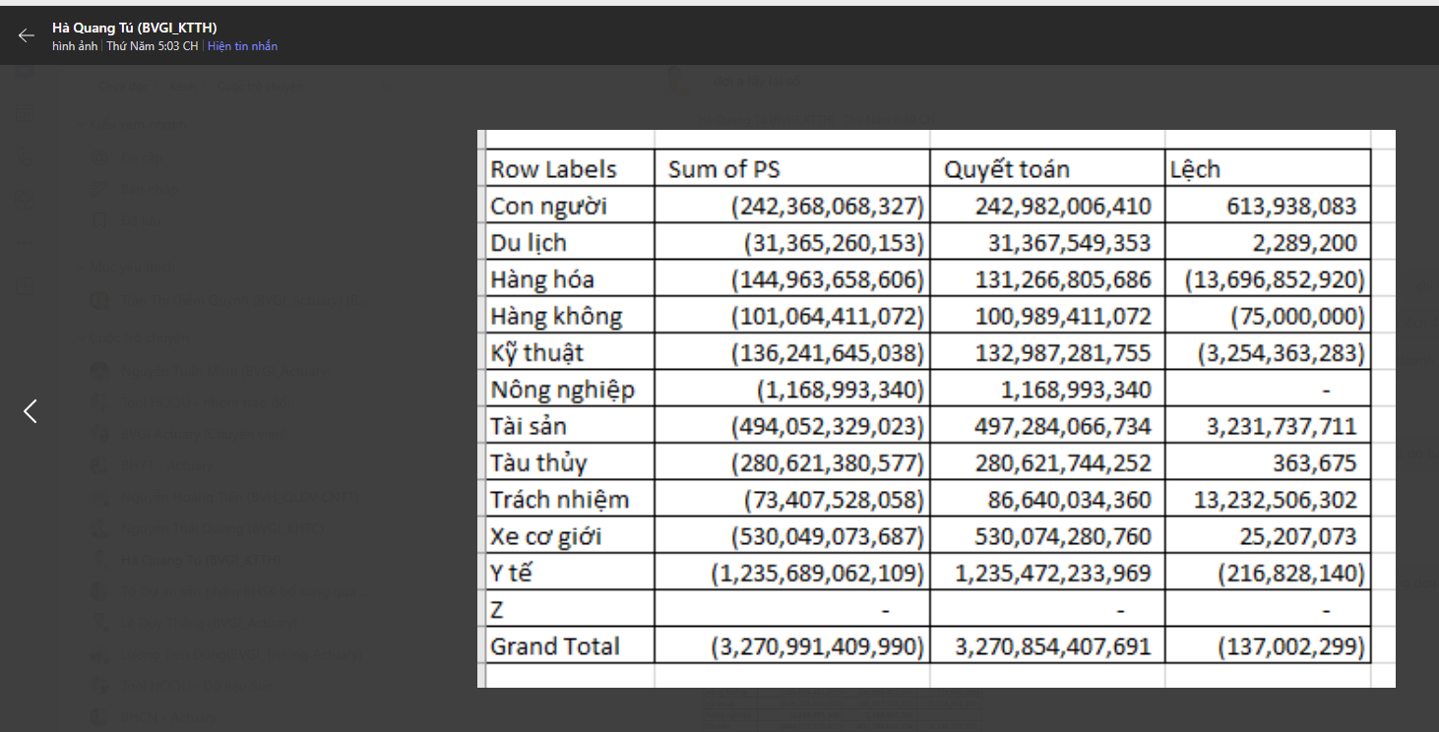
 |  |  |  | (1) | (2) | (1) -(2)
 |  | THUYẾT MINH BCTC |  | Kế toán | ITC | check
STT | Mã NV | Thu phí bảo hiểm gốc |  | PHÍ GỐC_NET
1 | 01 | Bảo hiểm hàng hóa vận chuyển | BH Hàng hóa | 131,266,805,686 | 145,002,964,785 | 13,736,159,099
2 | 02 | Bảo hiểm tàu thủy |  | 280,621,744,252 | 280,698,347,074 | 76,602,822
 |  |  | P&I |  | 173,284,530,538
 |  |  | Hull (Thân tàu biển) |  | 59,628,699,179
 |  |  | Tàu khác |  | 47,785,117,357
3 | 03 | Bảo hiểm dầu khí |  | -
4 | 04 | Bảo hiểm hàng không |  | 100,989,411,072 | 100,989,411,072
5 | 05 | Bảo hiểm kỹ thuật | BH Kỹ thuật | 132,987,281,755 | 136,546,666,223 | 3,559,384,468
6 | 06 | Bảo hiểm hỏa hoạn và các rủi ro đặc biệt | BH Tài sản | 497,284,066,734 | 497,229,964,791 | (54,101,943)
7 | 07 | Bảo hiểm trách nhiệm chung | BH Trách nhiệm | 86,640,034,360 | 73,407,528,058 | (13,232,506,302)
8 | 09 | Bảo hiểm xe cơ giới | BH Xe cơ giới | 530,074,280,760 | 534,126,647,822 | 4,052,367,062
9 | 11 | Bảo hiểm tai nạn con người | BH Con người | 242,982,006,410 | 242,944,226,227 | (37,780,183)
10 | 13 | Bảo hiểm du lịch | BH Du lịch | 31,367,549,353 | 31,402,406,553 | 34,857,200
11 | 12 | Bảo hiểm y tế sức khỏe | BH Y tế | 1,235,472,233,969 | 1,236,439,497,144 | 967,263,175
12 | 10 | Bảo Hiểm Nông Nghiệp |  | 1,168,993,340 | 1,168,993,340
 | Z | Không phân tích |  | -
 |  | Tổng cộng |  | 3,270,854,407,691 | 3,279,956,653,089

 |  |  |  | lệch do 2 thời điểm lấy số khác nhau

